2021_04_data
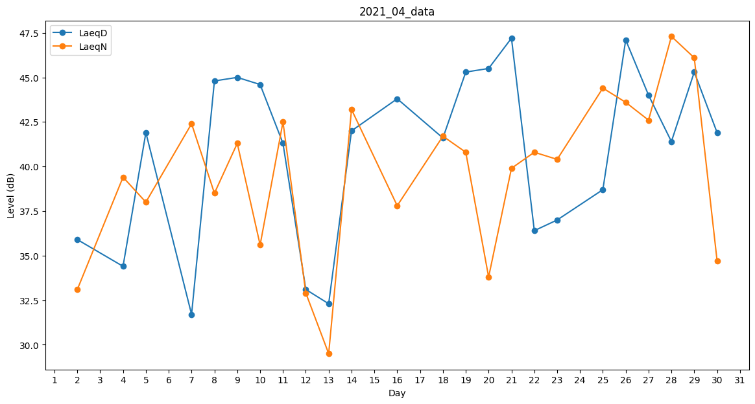
Day | LaeqD | LaeqN
1 | 42.1 | 0
2 | 35.9 | 33.1
3 | 0 | 0
4 | 34.4 | 39.4
5 | 41.9 | 38
6 | 0 | 37.9
7 | 31.7 | 42.4
8 | 44.8 | 38.5
9 | 45 | 41.3
10 | 44.6 | 35.6
11 | 41.3 | 42.5
12 | 33.1 | 32.9
13 | 32.3 | 29.5
14 | 42 | 43.2
15 | 44 | 0
16 | 43.8 | 37.8
17 | 0 | 33.4
18 | 41.6 | 41.7
19 | 45.3 | 40.8
20 | 45.5 | 33.8
21 | 47.2 | 39.9
22 | 36.4 | 40.8
23 | 37 | 40.4
24 | 0 | 35.6
25 | 38.7 | 44.4
26 | 47.1 | 43.6
27 | 44 | 42.6
28 | 41.4 | 47.3
29 | 45.3 | 46.1
30 | 41.9 | 34.7

